申込書
「TOBAひだまりフェスタ2026」出展参加申込書 |  |  |  |  |  |  | 記入にあたっての補足
団体名 |  |  |  |  |  |  | ←団体名をご記入ください。
担当者名 |  |  |  |  |  |  | ←ご担当者名をご記入ください。
連絡先 | 電話 |  | FAX |  | メール | ＠ | ←連絡先をご記入ください。（FAXはなくても可）
住所 |  |  |  |  |  |  | ←出展団体の住所をご記入ください。
出展カテゴリー ※希望に〇 |  | 屋内ブース（展示のみ） |  | メインアリーナの壁面を利用した展示のみ。 |  |  | ←ブース（展示や物販、相談コーナー等）、体験コーナー（昔遊び等の体験コーナー）、スポットイベント（創作ダンスの披露等）の別をご記入ください。
 |  | 屋内ブース（出展・体験） |  | 区画内で展示や体験コーナーを行う。 《電源の希望 有（ 口） ・ 無》
 |  | 屋外ブース（出展・体験） |  | 区画内で展示や体験コーナーを行う。 《電源の希望 有（ 口） ・ 無》
 |  | 屋外ブース（飲食） |  | 区画内で調理や飲食物の提供を行う。 《電源の希望 有（ 口） ・ 無》
 |  | ステージイベント |  | メインアリーナのステージ上で発表や催し物を行う。 ステージ希望使用時間（ 分）※最大３０分
 |  | キッチンカー |  | 屋外でキッチンカーでの調理・飲食物の提供を行う ※１区画辺り3,000円の使用料が発生します。
出展内容 | ＜内容＞ 審査の対象となりますので、漏れなく詳細にご記入ください。 |  |  |  |  |  | ←出展内容の概要について、会場レイアウトの検討やイベント趣旨との適合確認のため、実施内容や方法が分かるよう具体的にご記入ください。

3ｍ
５ｍ
【ブースイメージ】 1ブースは、縦3ｍ、横5ｍです。
イメージを記入してください。（※裏面の注意事項を必ずご確認ください。） |  |  |  |  |  |  | ←ブース出展の場合、使用するブースの利用イメージを記入してください。 体験コーナーやステージの場合には、所要時間や配置イメージ等をご記入ください。

申込書 (裏)
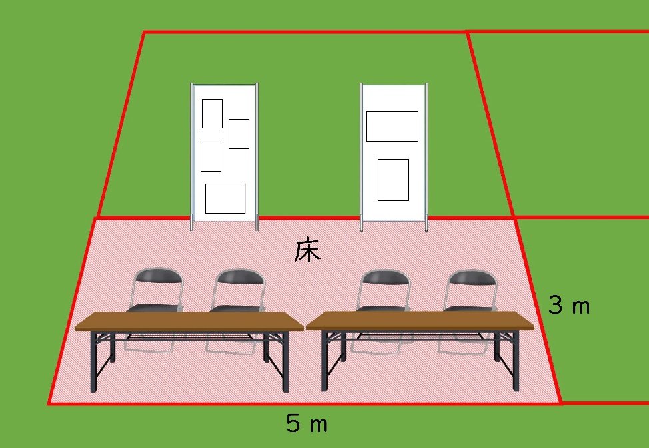 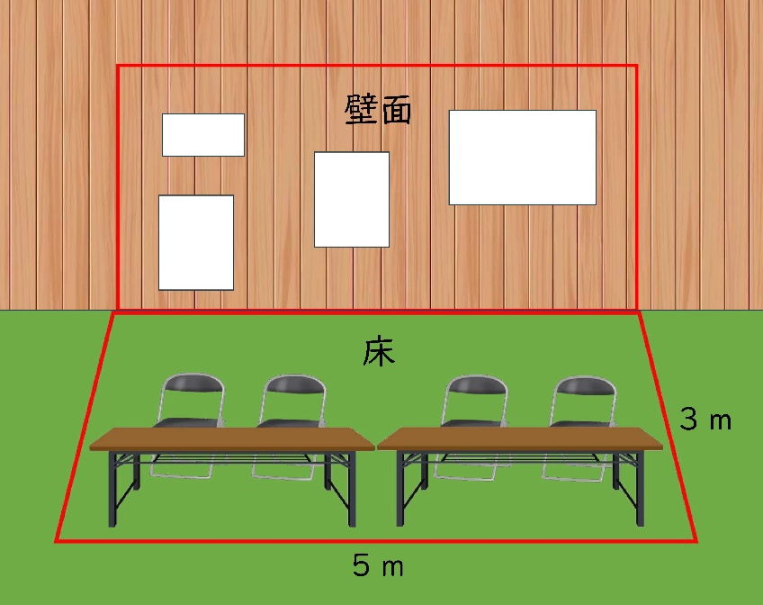 注 意 事 項 ・出展カテゴリーごとに申込団体が多数の場合は抽選とさせていただきます。 ・屋内ブースを使用する場合は、開催時間内は可能な限り出展を続けていただくようお願いします。（物販ブースを除く。） ・屋外で調理を行う場合、公園敷地内であることから火気使用は出来ません。（IHなどの電気調理器は使用可ですが、必要であれば各自でご用意ください。） ・調理や飲食提供を行う場合は、調理方法や提供食品によって、事前に保健所への届出や許可が必要となることがあります。その場合は、各自で必要な届出や許可を取得して下さい。また、消火器を各自で１本必ず持参下さい。当日無い場合は出展を停止させていただく場合があります。 ・ブースには事前に室内は机２台・イス４脚・仕切りパネル２枚（幅90cm×高さ210cm 壁側ブースを除く）、屋外は机２台、イス６脚を設置させて頂きますが、不足の場合は各自でご用意下さい。※屋内に限り、体育館のイスを追加で使用することが可能ですが、その場合は前日に各自でブースへ搬入して下さい。（体育館のイスを追加で使用する場合は、事前に必要数を事務局までお知らせください。）

屋内ブースイメージ
壁側
縦210㎝
横90㎝
中央

申込書 (記入例)
「TOBAひだまりフェスタ2026」出展参加申込書 |  |  |  |  |  |  | 記入にあたっての補足
団体名 | 鳥羽ひだまりクラブ |  |  |  |  |  | ←団体名をご記入ください。
担当者名 | 鳥羽 太郎 |  |  |  |  |  | ←ご担当者名をご記入ください。
連絡先 | 電話 | 〇〇-××-△△ | FAX | 〇〇-××-△△ | メール | ○○×× ＠ △△ | ←連絡先をご記入ください。（FAXはなくても可）
住所 | 鳥羽市大明東町２番５号 |  |  |  |  |  | ←出展団体の住所をご記入ください。
出展カテゴリー ※希望に〇 |  | 屋内ブース（展示のみ） |  | メインアリーナの壁面を利用した展示のみ。 |  |  | ←ブース（展示や物販、相談コーナー等）、体験コーナー（昔遊び等の体験コーナー）、スポットイベント（創作ダンスの披露等）の別をご記入ください。
 | 〇 | 屋内ブース（出展・体験） |  | 区画内で展示や体験コーナーを行う。 《電源の希望 有（ 1 口） ・ 無》
 |  | 屋外ブース（出展・体験） |  | 区画内で展示や体験コーナーを行う。 《電源の希望 有（ 口） ・ 無》
 |  | 屋外ブース（飲食） |  | 区画内で調理や飲食物の提供を行う。 《電源の希望 有（ 口） ・ 無》
 |  | ステージイベント |  | メインアリーナのステージ上で発表や催し物を行う。 ステージ希望使用時間（ 分）※最大３０分
 |  | キッチンカー |  | 屋外でキッチンカーでの調理・飲食物の提供を行う ※１区画辺り3,000円の使用料が発生します。
出展内容 | ＜内容＞ 審査の対象となりますので、漏れなく詳細にご記入ください。 地域共生社会の実現に向けて、カードゲーム形式で未来を考えるきっかけをつくるためのミニイベントを開催する。参加者同士で対話をしながら、地域課題や支え合いについて楽しく学ぶことができる内容とし、子どもから大人まで幅広い世代が参加できるよう分かりやすいルールで実施する。1回あたりの所要時間は5分程度とし、随時参加可能とするほか、スタッフが進行をサポートすることで初めての方でも安心して参加できる体制とする。体験を通して、地域でのつながりや支え合いの大切さについて考える機会を提供する。 |  |  |  |  |  | ←出展内容の概要について、会場レイアウトの検討やイベント趣旨との適合確認のため、実施内容や方法が分かるよう具体的にご記入ください。

3ｍ
机
イス
５ｍ
机
イス
イス
イス
【ブースイメージ】 1ブースは、縦3ｍ、横5ｍです。
イメージを記入してください。（※裏面の注意事項を必ずご確認ください。） |  |  |  |  |  |  | ←ブース出展の場合、使用するブースの利用イメージを記入してください。 体験コーナーやステージの場合には、所要時間や配置イメージ等をご記入ください。

